画面一覧
フェーズ1 画面構想 | 何をしたい？ |  | ユーザがどう使う想定でいるか？
 | 各チームが地域で繋がれるようにしたい
 | どうしたら繋がれるか？ |  | このwebアプリに辿り着くまで
 | 容易に使えて、無駄なく、面倒なものは使うことを避けたい |  | ・所属している野球チームから広げていく
 | でも、危ないものは使いたくない、簡易的に登録できて、気軽にしたい |  | ・登録したチームから横に広げてもらう
 | 個人情報は見られたくない |  | そもそも登録しないと、このアプリすら知らないと検索すらできない
 | どうしたら繋がれるか？
 | 招待を送るだけで本当に繋がれるか？ |  | 辿り着いたとしてどのようにユーザが使うか？
 | 連絡先の交換はしたいと思うはず |  | そもそも、どうしたら使いたいと思うか？
 | その前に、やりとりをしたいはず |  | 辿り着いた後で、どのように見せたら使いたい、どう使えばいいかわかると思うか？
 | 招待送付→承認 or 拒否の簡単な流れではないはず |  | フォーム入力は簡単な方がいい
 | 仮にチャット機能があったとして、誰でもチャットできる方がいいのか？ |  | フォーム入力しながら、次にどうするといいか、何ができるかが一目でわかるといい
 | チームの監督や、キャプテン、その人がいなければ、登録している人が表示される？ |  | 登録方法は簡単に済ませて無駄なステップを踏まずにそのまま検索や招待ができるくらいスムーズな動線がいい
 | その人たちに、まずメッセージだけ送ってやりとり開始する？ |  | チームの雰囲気がわかるような、画像、チームのロゴやリンク
 | そうなると、招待は必要か？
 | 逆にただのチャットツールになって荒らしの場になってしまわないか？ |  | 〜ユーザが実際に検索を行うまでの流れ〜
 | それを監視していく必要が出てくるのではないか？
 | 招待メールを送付する時点で、メッセージのやりとり開始ができる機能にしたらどうか？ |  | # | ステップ |  | ユーザの入力 | 操作
 | 相手チームに招待し、メッセージを一緒に送信し、その後にメッセージを表示もできて |  | 1 | 仮登録 |  | ● | ●
フェーズ2 画面構想 | そのメッセージへの返信ができるようにすれば、無駄なやりとりに繋がらずに済む |  | 2 | メール送信
 | 実際のメールにも返信内容を表示し、返信する際のリンク先をメールに渡してそこから |  | 3 | メール確認 |  |  | ●
 | 再度アクセスして、返信内容を送信する方がベターな気がする |  | 4 | 本登録画面表示 |  |  | ●
 |  |  | 5 | ユーザの有効化
 |  |  | 6 | ログイン画面表示
 |  |  | 7 | ログイン |  | ● | ● | ※検索TOP画面をリダイレクト表示
 |  |  | 8 | 検索TOP画面表示 |  |  |  | 登録している住所から、都道府県だけで同じ都道府県のチームとして表示する
 |  |  | 9 | 検索 |  | ● | ● | 気になる地域のチームを検索する
 |  |  | 10 | 一覧表示
 |  |  | 11 | 気になるチームを表示 |  |  | ●
 |  |  | 12 | 招待 |  | ● | ●

 |  | 仮登録フォーム案(チームを作成)

 |  |  | チーム登録
 |  |  |  | スポーツ種別 |  |  |  | 例)野球
 |  |  |  | チーム名 |  |  |  | 例)Kchitees
 |  |  |  | チームロゴ |  |  |  | 例)logo.png
 |  |  |  | Facebook/Instagram |  |  |  | 例)kchitees.facebook

 |  |  | チームの拠点
 |  |  |  | 都道府県 |  |  |  | 例)宮崎県
 |  |  |  | 市町村区 |  |  |  | 例)宮崎市

 |  |  | ユーザ情報
 |  |  |  | お名前(ニックネーム可) |  |  |  | 例)akis ※本名での登録は避けてください
 |  |  |  | メールアドレス |  |  |  | 例)oldws@gmail.com
 |  |  |  | パスワード |  |  |  | 例)passW0rd 半角英数字の小文字と大文字をそれぞれ1文字以上含みかつ、8文字以上で入力してください。
 |  |  |  | パスワード(再確認) |  |  |  | 例)passW0rd 半角英数字の小文字と大文字をそれぞれ1文字以上含みかつ、8文字以上で入力してください。

 |  | 検索画面 |  |  |  |  |  |  |  |  | 受信メール内容 |  |  |  |  |  |  | ・consent_game_idは、エンコードして表示させる
 |  |  | 気になる拠点 |  |  |  |  |  |  |  |  | お相手から |  |  |  |  |  | ・エンコードしたidでチェックし、idが存在しなければチームのトップへリダイレクトする
 |  |  |  | 都道府県 |  | 宮崎県 |  |  |  |  |  |  | チーム名 | Kchitees | リンク：チームのページへ |  |  | ・ラジオボタンの値をチェックする(全てチェックされていること)
 |  |  |  | 市町村区 |  | 宮崎市 |  |  | 検索する |  |  |  | チームロゴ
 |  |  |  |  |  |  |  |  |  |  |  |  |  |  |  |  |  | 画面表示(既にある) | チェック内容
 |  |  | 宮崎県宮崎市のチーム |  |  |  |  |  |  |  |  |  | 希望日程 | 第1希望 | 2023年3月5日(木) | 承諾 | 不可 | first_preferered_date
 |  |  | No | チーム名 |  | チームの拠点 |  | 招待リンクへ |  |  |  |  |  | 第2希望 | 2023年3月6日(金) | 承諾 | 不可 | second_preferered_date | 画面遷移前
 |  |  | 1 | チーム〇〇 |  | 宮崎県宮崎市 |  | 招待する |  |  |  |  |  | 第3希望 | 2023年4月5日(月) | 承諾 | 不可 | third_preferered_date | idが存在するか(デコード後)
 |  |  | 2 | チーム〇〇 |  | 宮崎県宮崎市 |  | 招待する |  |  |  |  | メッセージ | 〇〇〇〇〇〇〇〇〇〇〇〇〇〇〇〇〇〇〇〇〇〇〇〇〇〇〇〇〇〇〇〇〇〇〇〇〇〇〇 |  | *表示のみ |  | message
 |  |  | 3 | チーム〇〇 |  | 宮崎県宮崎市 |  | 招待する
 |  |  | 4 | チーム〇〇 |  | 宮崎県宮崎市 |  | 招待する |  |  |  |  |  |  |  |  |  |  | フォーム送信時
 |  |  | 5 | チーム〇〇 |  | 宮崎県宮崎市 |  | 招待する |  |  |  |  |  |  |  |  |  |  | first_preferered_date：必須、存在
 |  |  | 6 | チーム〇〇 |  | 宮崎県宮崎市 |  | 招待する |  |  |  |  |  |  |  |  |  | 入力(これから) | second_preferered_date：必須、存在
 |  |  | 7 | チーム〇〇 |  | 宮崎県宮崎市 |  | 招待する |  |  |  |  |  |  |  |  |  | ラジオボタン | third_preferered_date：必須、存在
 |  |  | 8 | チーム〇〇 |  | 宮崎県宮崎市 |  | 招待する |  |  |  | お相手への返信、気になることをメッセージで返信する |  |  |  |  |  | first_preferered_date | メッセージ：任意
 |  |  | 9 | チーム〇〇 |  | 宮崎県宮崎市 |  | 招待する |  |  |  |  |  |  |  |  |  | second_preferered_date
 |  |  | 10 | チーム〇〇 |  | 宮崎県宮崎市 |  | 招待する |  |  |  |  |  |  |  |  |  | third_preferered_date
 |  |  |  |  |  |  |  | https://oldws.jp/consent/team/{invitation_code}
 |  |  |  |  |  | ① 2 3 4 |  |  |  |  |  |  |  |  |  |  |  | テキストエリア
 |  |  |  |  |  |  |  |  |  |  |  |  |  |  |  |  |  | メッセージ
 |  | 仮登録フォーム画面(チームへ招待で登録)
 |  | URL：https://oldws.jp/tmp/user/register/{招待コード} |  |  |  |  |  |  |  |  |  |  |  | お相手にメールを送信する |  |  |  | ボタン
 |  |  | ユーザ情報 |  |  |  |  |  |  |  |  |  |  |  |  |  |  | 送信ボタン
 |  |  |  | ニックネーム |  |  |  | 例)akis ※本名での登録は避けてください
 |  |  |  | メールアドレス |  |  |  | 例)oldws@gmail.com
 |  |  |  | パスワード |  |  |  | 例)passW0rd 半角英数字の小文字と大文字をそれぞれ1文字以上含みかつ、8文字以上で入力してください。
 |  |  |  | パスワード(再確認) |  |  |  | 例)passW0rd 半角英数字の小文字と大文字をそれぞれ1文字以上含みかつ、8文字以上で入力してください。

<div class="input-group mb-3">
<input type="text" class="form-control" id="myInput" value="https://example.com">
<div class="input-group-append">
<button class="btn btn-outline-secondary copy-button" type="button"><i class="fas fa-copy"></i></button>
</div>
</div>
<script>
const copyButton = document.querySelector('.copy-button');
copyButton.addEventListener('click', () => {
const input = document.querySelector('#myInput');
input.select();
document.execCommand('copy');
});
</script>
 |  | プロフィール画面
 |  |  | チーム名 |  | KChitees |  |  |  | 編集 |  |  |  |  | <!-- コピー対象要素とコピーボタン -->
 |  |  | ロゴ画像 |  |  |  |  |  |  |  |  |  |  |  | <input id="copyTarget" type="text" value="コピー対象の文言" readonly>
 |  |  |  |  |  |  |  |  |  |  |  |  |  |  | <button onclick="copyToClipboard()">Copy text</button>

 |  |  | チームの拠点 |  | 宮崎県宮崎市 |  |  |  |  |  |  |  |  |  | 〜〜〜
 |  |  | Facebook/Instagram |  | facebookリンクなど
 |  |  | チームへ招待する |  | https://oldws.jp/tmp/user/register/{token} |  |  |  | リンクをコピー |  |  |  |  |  | <!-- bodyタグ内の下部に以下を入力する -->
 |  |  |  |  |  |  |  |  |  |  |  |  |  |  | <script>
 |  |  |  |  |  |  |  |  |  |  |  |  |  |  | function copyToClipboard() {
 |  |  |  |  |  |  |  |  |  |  |  |  |  |  | // コピー対象をJavaScript上で変数として定義する
 |  | ※実装は後日 | チームアルバム |  |  |  |  |  |  | *画像なしの場合 |  |  |  |  | var copyTarget = document.getElementById("copyTarget");
 |  |  | *10枚まで |  |  |  |  |  |  | 追加 | 削除
 |  |  |  |  |  |  |  |  |  |  |  |  |  |  | // コピー対象のテキストを選択する
 |  |  |  |  |  |  |  |  |  |  |  |  |  |  | copyTarget.select();

 |  |  |  |  |  |  |  |  |  |  |  |  |  |  | // 選択しているテキストをクリップボードにコピーする
 |  |  |  |  |  |  |  |  |  |  |  |  |  |  | document.execCommand("Copy");
 |  |  |  |  | 追加 | 削除
 |  |  |  |  |  |  |  |  |  |  |  |  |  |  | // コピーをお知らせする
 |  |  |  |  |  |  |  |  |  |  |  |  |  |  | alert("コピーできました！ : " + copyTarget.value);
 |  |  |  |  |  |  |  |  |  |  |  |  |  |  | }
 |  |  |  |  |  |  |  |  |  |  |  |  |  |  | </script>

 |  | ログイン後の遷移画面 |  |  |  |  |  | チームのトップ
 |  | ・チーム一覧のページに遷移する
 |  |  |  |  |  |  |  |  | チーム名
 |  |  |  |  |  |  |  |  |  | ＃＃＃＃＃

 |  |  |  |  |  |  |  |  | Myチームへの招待
 |  |  |  |  |  |  |  |  |  | 日付 | チーム名 | 返答 | 詳細ページへ
 |  |  |  |  |  |  |  |  |  | 2023-03-04 | ＃＃＃＃ | お返事待ち | 回答する | ※日付が過ぎた場合は、表示しない
 |  |  |  |  |  |  |  |  |  | 2023-03-04 | ＃＃＃＃ | お返事待ち | 回答する
 |  |  |  |  |  |  |  |  |  | 2023-03-04 | ＃＃＃＃ | お返事待ち | 回答する

 |  |  |  |  |  |  |  |  | 他チームへの招待
 |  |  |  |  |  |  |  |  |  | 日付 | チーム名 | 返答
 |  |  |  |  |  |  |  |  |  | 2023-03-04 | ＃＃＃＃ | お返事待ち |  | ※日付が過ぎた場合は、表示しない

 |  |  |  |  |  |  |  |  | 招待するチームを探す

画面イメージ
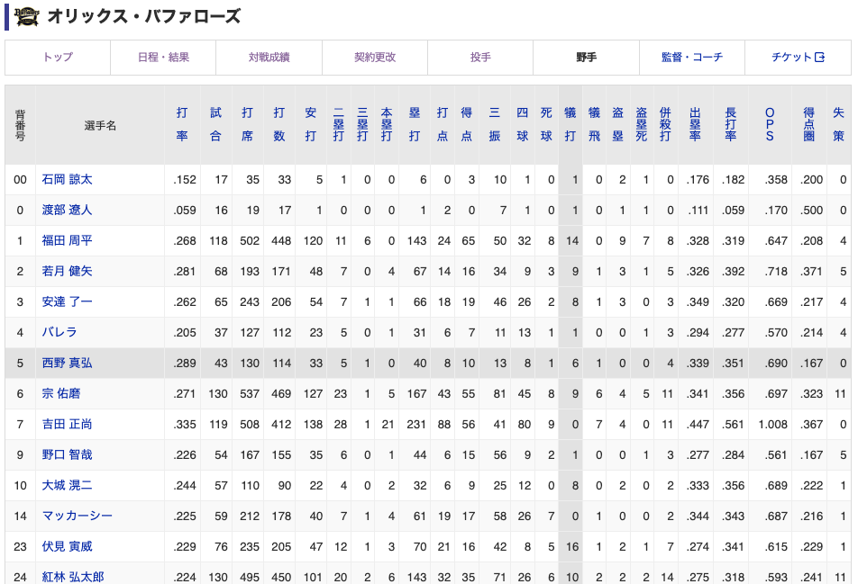
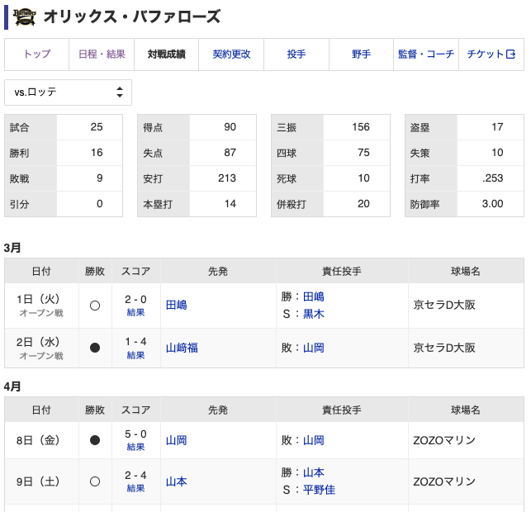
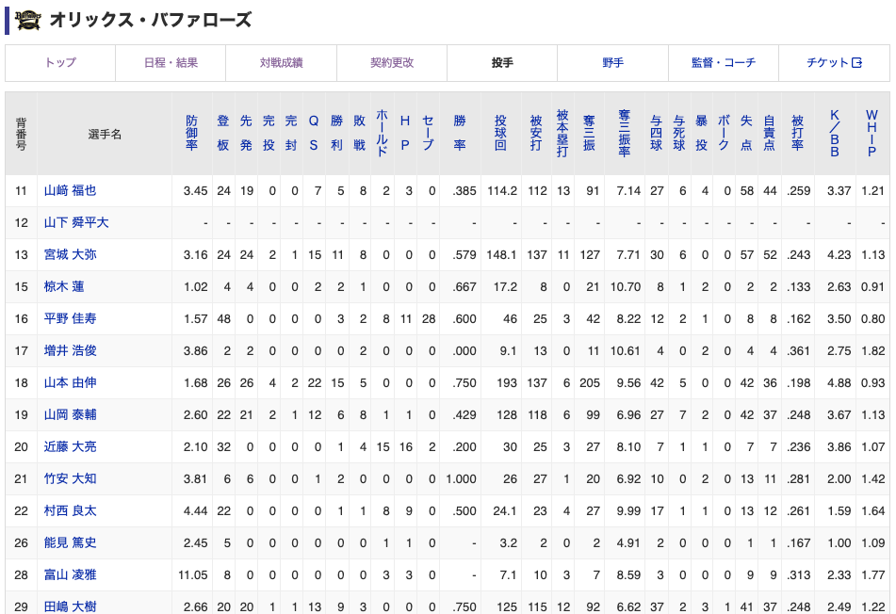
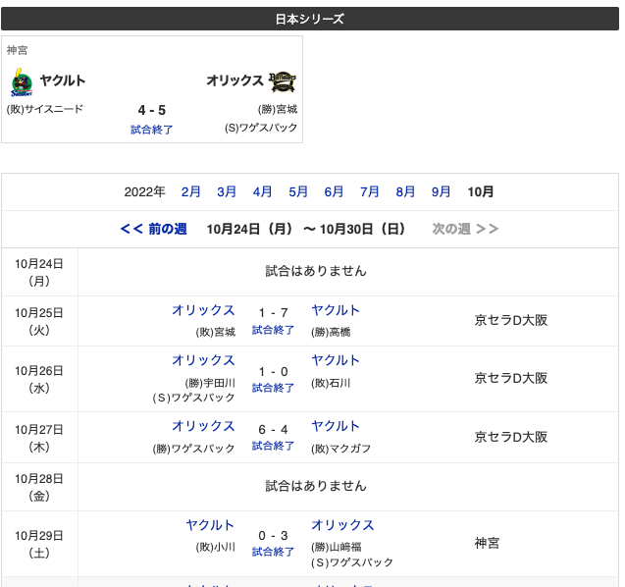

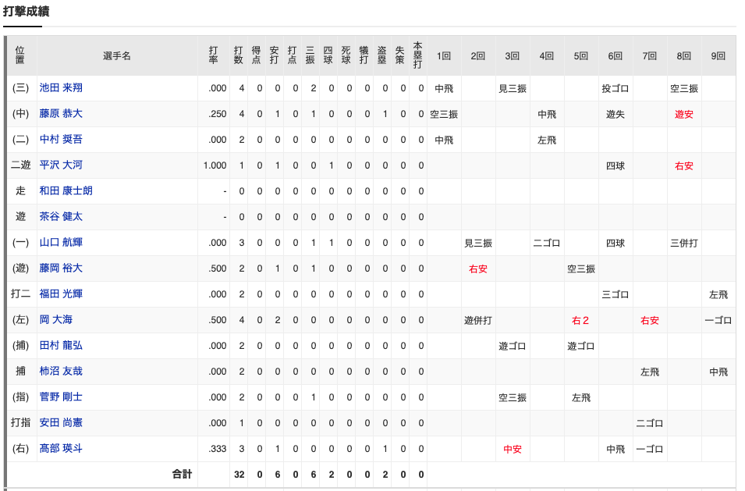
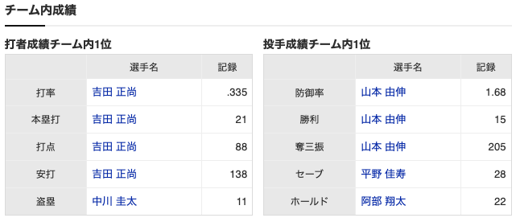

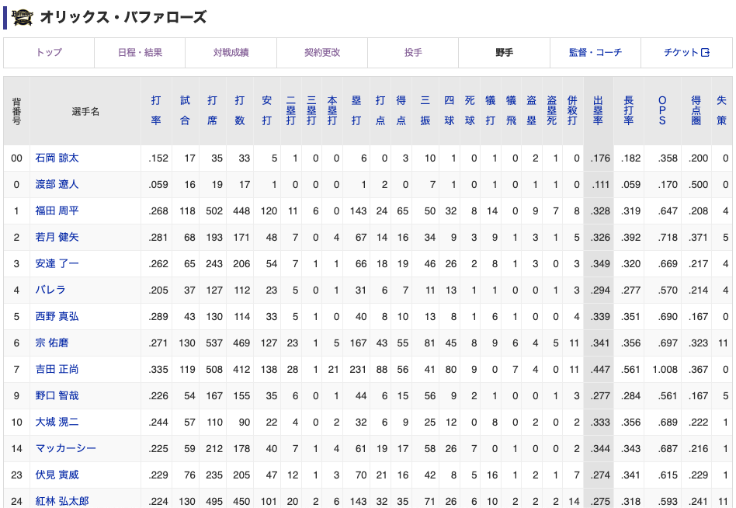

ユーザ
要件整理

1. ユーザを登録 |  |  | ■アカウント登録項目(入力) |  |  |  | ■members
 | 仮登録(DBのみ) |  | ＃ | 表示 | DB名 | 必須、任意 | ＃ | DB | 項目名 | 必須、任意
 |  | メールアドレスを入力 | 1 | id | id | - | 1 | members. | id | 必須 | pk
 |  | 登録コードを発行 | 2 | 名前：姓 | name1 | 必須 | 2 | members. | name1 | 必須
 |  | 有効期限の設定 | 3 | 名前：名 | name2 | 必須 | 3 | members. | name2 | 必須
 |  | メールアドレスで送信 | 4 | フリガナ：姓 | ruby1 | 必須 | 4 | members. | ruby1 | 必須
 |  |  | 5 | フリガナ：名 | ruby2 | 必須 | 5 | members. | ruby2 | 必須
 | 本登録 |  | 6 | メールアドレス | email | 必須 | 6 | members. | email | 必須 | unique
 |  | メールアドレス本文からコードを入力 | 7 | パスワード | password | 必須 | 7 | members. | password | 必須 |  |  | *ハッシュ値
 |  | コードのチェック | 8 | 招待コード | team_code | 任意 | 8 | teams. | team_id | 任意 | fk | null
 |  | 有効期限のチェック |  |  |  |  | 9 | members. | created_at | 必須
 |  | フォームを開く |  |  |  |  | 10 | members. | updated_at | 必須
 |  | フォームに入力
 |  | 登録
 |  | ログイン状態 | ■チーム登録項目 |  |  |  | ■teams
 |  |  | ＃ | 項目名 | 項目名 | 必須、任意 | ＃ | DB | 項目名 | 必須、任意
 | ログイン |  | 1 | id | id | 必須 | 1 | teams. | id | 必須 | pk
 |  | メールアドレスとパスワードを入力 | 2 | 招待コード | team_code | 必須 | 2 | teams. | team_name | 必須
 |  | ログイン状態 |  |  |  |  | 3 | teams. | team_code | 必須
 |  |  |  |  |  |  | 4 | teams. | created_at | 必須
 |  |  |  |  |  |  | 5 | teams. | updated_at | 必須

 |  |  | ■チーム内メンバー登録 |  |  |  | ■team_members
 |  |  | ＃ | 項目名 | 項目名 | 必須、任意 | ＃ | DB | 項目名 | 必須、任意
 |  |  | 1 | - | - | - | 1 | team_members. | id | 必須 | pk
 |  |  |  |  |  |  | 2 | members. | member_id | 必須 | fk
 |  |  |  |  |  |  | 3 | members. | team_id | 必須 | fk
 |  |  |  |  |  |  | 4 | team_members. | created_at | 必須
 |  |  |  |  |  |  | 5 | team_members. | updated_at | 必須

名前：姓
名前：名
姓
名
氏名：漢字 必須

会員仮登録

フリガナ：姓
フリガナ：名
姓
名
メールアドレス

登録
メールアドレス

パスワード
パスワード(再入力)

招待コード(任意)

例 日本 太郎
お名前
エラーメッセージ

例 二ホン タロウ
フリガナ
エラーメッセージ

例 nihon_taro@gmail.com
メールアドレス
エラーメッセージ

例 Nihon1taro
パスワード
エラーメッセージ
※8文字以上、半角英数字の大文字小文字の組み合わせ

例 Nihon1taro
パスワード(再入力)
エラーメッセージ
※上記と同じ内容を入力

例 tZkaksopo8901k0a@k
招待コード
エラーメッセージ
※共有された招待コードがあれば入力

sign up

games
・日程
・対戦相手
・大会名
・球場
・公開設定
・先攻か後攻
・1回～9回までのスコア入力
・DH制
・試合
■games
＃ | 物理名 | 論理名 | データ型 | 桁数 | 必須、任意
1 | - | - | - | - | -
2 | - | - | - | - | -

■games
＃ | テーブル | 項目名 | データ型 | 桁数 | 必須、任意 | 制約 | default
1 | games | id | bigint | - | 必須 | pk, UNSIGNED
2 | teams | my_team_id | int | - | 必須 | fk
3 | consent_games | consent_game_id | int | - | 必須 | fk
4 | opponent_teams | opponent_team_id | int |  | 任意 | fk | consent_game_idがあれば、未入力
5 | games | result | int | - | 必須 |  |  | 1:先攻, 2:後攻
6 | games | start_time | datetime | - | 必須 |  |  | 勝利:1, 敗北:2
7 | games | finish_time | datetime | - | 必須
8 | stadiums | stadium_id | int | - | 必須 | fk
9 | tournaments | tournament_id | int | - | 必須 | fk
10 | games | is_published | int | - | 必須
11 | games | is_deleted | int | - | 必須 |  | 初期値=0 | 論理削除
12 | games | created_at | datetime | - | 必須 |  | CURRENT_TIMESTAMP
13 | games | updated_at | datetime | - | 必須 |  | CURRENT_TIMESTAMP ON UPDATE CURRENT_TIMESTAMP

game_players
■game_players
＃ | 物理名 | 論理名 | データ型 | 桁数 | 必須、任意
1 | - | - | - | - | -
2 | - | - | - | - | -

チームとの関連性を再考

■game_players |  | ユーザが複数のポジションを持っている場合は、複数の登録
＃ | テーブル | 項目名 | データ型 | 桁数 | 必須、任意 | 制約 | default
1 | game_players | id | bigint | - | 必須 | pk, UNSIGNED
2 | games | game_id | int | - | 必須 | fk
3 | teams | team_id | int | - | 必須 | fk
4 | team_members | team_member_id | int | - | 必須 | fk
5 | position_mst | position_mst_id | int | - | 任意 | fk |  | ポジションを取得
6 | game_players | batting_order | int | - | 必須
7 | game_players | start_inning | int | - | 必須
8 | game_players | end_inning | int | - | 任意
9 | game_players | out_count_start | int | - | 必須
10 | game_players | out_count_end | int | - | 任意
11 | game_players | is_deleted | int | - | 必須 |  | 初期値=0 | 論理削除
12 | game_players | created_at | datetime | - | 必須 |  | CURRENT_TIMESTAMP
13 | game_players | updated_at | datetime | - | 必須 |  | CURRENT_TIMESTAMP ON UPDATE CURRENT_TIMESTAMP

